Hoja1
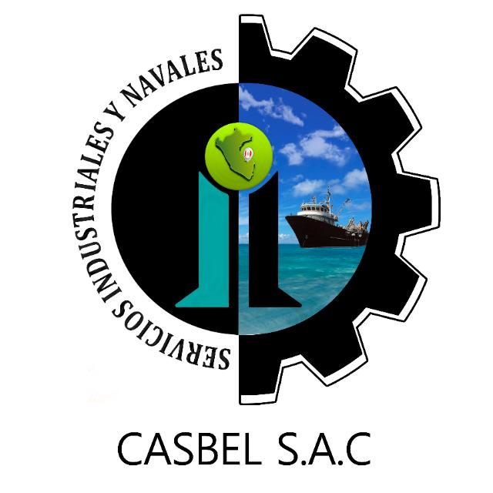

COTIZACIÓN POR SERVICIO
008

Fecha: | 07 de marzo del 2022 | Telefonos: | 986636584 - 986183519
Cliente: | PESQUERA ALTAIR S.A.C
Contacto: | Ing. Anibal Castillo | Área : | COMEDOR
Estimados sírvanse a revisar nuestra propuesta de cotización:
Item | DESCRIPCION | Cant. | C° Unit. | SUB TOTAL (S/)
 | COCINA
1 | Pintado de pared en techo de cocina, aplicación de Pintura esmalte sintetico ( Oleo Mate) - incluye Pintura | 1 | 600.00 | 600.00
2 | Reparación en lavadero de cocina (cambio de melamine, instlación de lavadero en cocina de 02 tinas - incluye lavadero, trampa e instalacion | 1 | 1,300.00 | 1,300.00
 |  |  | COSTO TOTAL (SOLO MANO DE OBRA) | S/.1,900.00
 |  |  | COSTO TOTAL SIN IGV | S/.1,900.00

Consideraciones:
- Los precios indicados no incluyen I.G.V.
- Para los servicios a todo costo se requiere el 70% antes de iniciar, y el 30% al final.
- La empresa contratista pone en obra (herramientas, maquinaria y equipo, personal calificado con sus respectivos implementos de seguridad Epps)
- La presente cotización es valida durante los próximos 03 días.
Esperamos su pronta respuesta; nos ponemos a disposición para cualquier consulta.
ADMINISTRACION DE CASBEL S.A.C.
¡Dios le bendiga!

